Sheet10

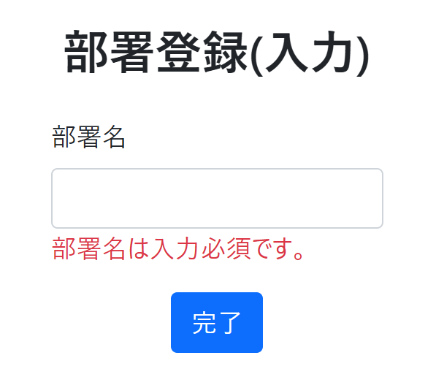
NO | アクション | 入力値 | 期待結果
 |  |  | 画面変異 | メッセージ
1 | 無記名の部署に | 無記名 | 入力画面 | 部署名が未入力です。

 | 部署名未入力で登録する。 |  | ②部署名は入力必須です。のメッセージが表示される。

Sheet11
NO | アクション | 入力値 | 期待結果
 |  |  | 画面変異 | メッセージ
2 | 1文字の部署を入力する | a | 登録完了 | 部署名が未入力です。

②登録ボタンを押す
③完了画面に移行→続けて登録するをクリック
④部署登録画面に遷移
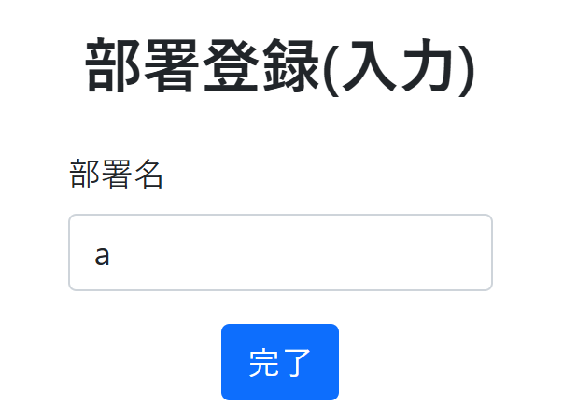

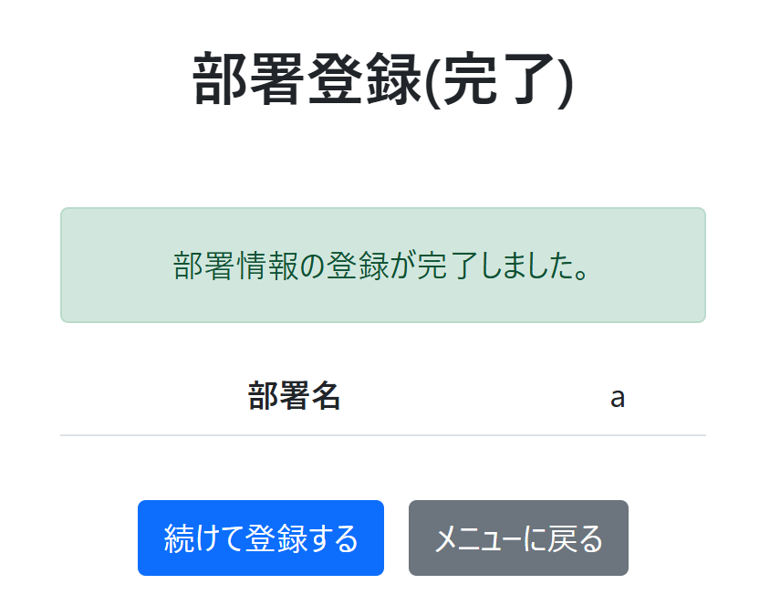


⑤ホーム画面に遷移

Sheet12
NO | アクション | 入力値 | 期待結果
 |  |  | 画面変異 | メッセージ
3 | 20文字の部署を入力する | あいうえおかきくけこさしすせそたちつてと | 登録完了

 | 以下の内容を入力 | 確認画面に変異 |  | 完了画面に遷移
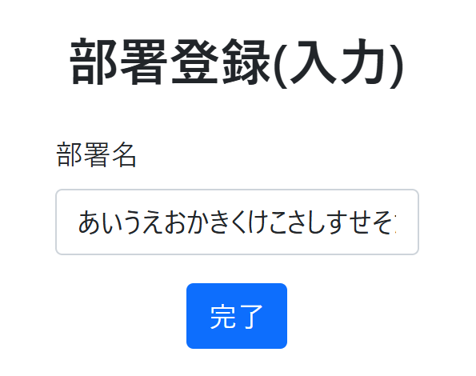
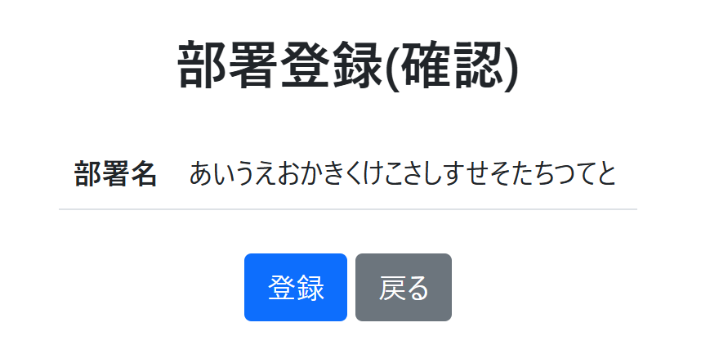
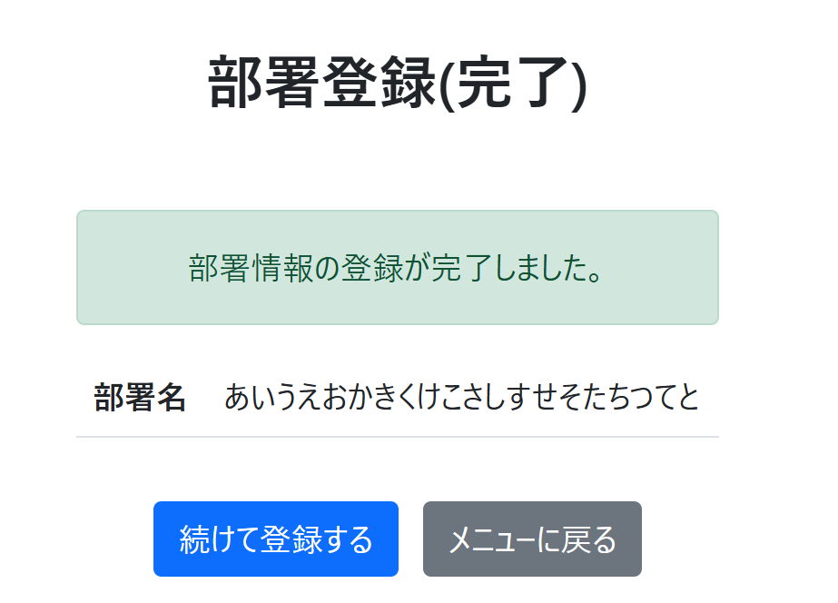
部署登録画面に遷移

ホーム画面に遷移

Sheet13
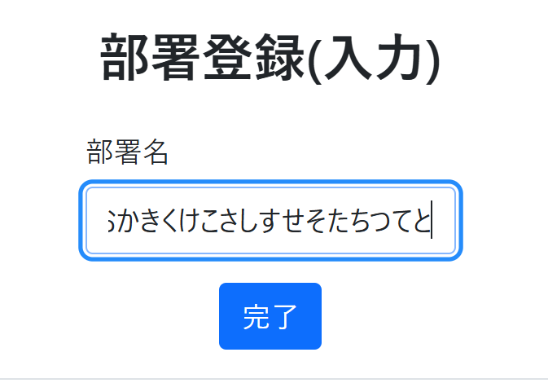
NO | アクション | 入力値 | 期待結果
 |  |  | 画面変異 | メッセージ
4 | 21文字の部署を入力する | あいうえおかきくけこさしすせそたちつてとな | 入力キャンセル

 | 入力キャンセル

